CENÁRIO 07
CENÁRIO 07 |  |  |  |  |  |  |  |  |  |  |  |  |  |  |  | periodo de mont./desm.e contigências | 10 |  | duração | 30 | ELÉTRICO - Valor Unitário | R$ 4,363.00
 |  |  |  |  |  |  |  | m2 | mL |  |  | DIA ÚTIL |  |  |  |  |  |  |  |  | MANUAL - Valor Unitário | R$ 1,000.00
 |  |  |  |  | ID FACHADA | ID BALANCINS | EQUIPES | ÁREA T | REQUADRO T | DIAS TRABALHADOS | DATA INÍCIO | DATA FIM | MONTAGEM DO BALACIM | QUANTIDADE DE MESES | Dias Totais | Tipo | Montagem | Desmontagem | custo/dia | custo/total
A
 |  |  |  |  | A - 4º ao 13º | 01 | EQUIPE A | 110.48 | 61.96 | 33 | 2026-10-05 | 2026-11-16 | 3 | 1.5 | 52 | Elétrico | R$ 600 | R$ 600 | R$ 145.43 | R$ 8,762.53 | MOBILIZAÇÃO DAS EQUIPES (R12)
1
2
3
4
5
6
 |  |  |  |  | A - 4º ao 13º | 02 | EQUIPE B | 257.79 | 144.57 | 78 | 2026-10-05 | 2027-01-23 | 3 | 3.6 | 120 | Elétrico | R$ 600 | R$ 600 | R$ 145.43 | R$ 18,652.00 | EQUIPE A | 2026-10-05
 |  |  |  |  | A - 4º ao 13º | 03 | EQUIPE C | 220.96 | 123.92 | 67 | 2026-10-19 | 2027-01-22 | 3 | 3.0 | 105 | Elétrico | R$ 600 | R$ 600 | R$ 145.43 | R$ 16,470.50 | EQUIPE B | 2026-10-05
2º Etapa
 |  |  |  |  | A - 4º ao 13º | 04 | EQUIPE D | 220.96 | 123.92 | 67 | 2026-10-26 | 2027-01-29 | 3 | 3.0 | 105 | Elétrico | R$ 600 | R$ 600 | R$ 145.43 | R$ 16,470.50 | EQUIPE C | 2026-10-19
D
B
 |  |  |  |  | A - 4º ao 13º | 05 | EQUIPE A | 257.79 | 144.57 | 109 | 2026-11-19 | 2027-04-15 | 3 | 5.0 | 157 | Elétrico | R$ 600 | R$ 600 | R$ 145.43 | R$ 24,033.03 | EQUIPE D | 2026-10-26
19
7
 |  |  |  |  | A - 4º ao 13º | 06 | EQUIPE E | 73.65 | 41.31 | 31 | 2027-01-18 | 2027-02-25 | 3 | 1.4 | 48 | Elétrico | R$ 600 | R$ 600 | R$ 145.43 | R$ 8,180.80 | EQUIPE E | 2027-01-11
 |  |  |  |  |  |  |  |  |  |  |  |  | Posterior até 13º - 15/04/2027 |  |  |  |  |  |  |  | EQUIPE F | 2027-01-11
 |  |  |  |  | C - 4º ao 13º | 10 | EQUIPE F | 161.94 | 47.47 | 51 | 2027-01-11 | 2027-03-13 | 3 | 2.3 | 71 | Manual | R$ 600 | R$ 600 | R$ 33 | R$ 3,566.67 | EQUIPE G | 2027-03-01
8
 |  |  |  |  | C - 4º ao 13º | 11 | EQUIPE C | 134.95 | 39.56 | 43 | 2027-01-26 | 2027-03-18 | 3 | 1.9 | 61 | Manual | R$ 600 | R$ 600 | R$ 33 | R$ 3,233.33
18
 |  |  |  |  | C - 4º ao 13º | 12 | EQUIPE B | 134.95 | 39.56 | 43 | 2027-01-27 | 2027-03-19 | 3 | 1.9 | 61 | Manual | R$ 600 | R$ 600 | R$ 33 | R$ 3,233.33 | LIBERAÇÃO DE FRENTES (R12)
 |  |  |  |  | C - 4º ao 13º | 13 | EQUIPE D | 94.47 | 27.69 | 30 | 2027-02-02 | 2027-03-10 | 3 | 1.4 | 46 | Manual | R$ 600 | R$ 600 | R$ 33 | R$ 2,733.33 | Frontal (C) - 1ª etapa | 2027-01-11
 |  |  |  |  | C - 4º ao 13º | 14 | EQUIPE G | 80.97 | 23.74 | 26 | 2027-03-01 | 2027-03-31 | 3 | 1.2 | 40 | Manual | R$ 600 | R$ 600 | R$ 33 | R$ 2,533.33 | Posterior (A) bal. 06 - 1ª etapa | 2027-01-18
17
9
 |  |  |  |  | C - 4º ao 13º | 15 | EQUIPE E | 67.48 | 19.78 | 21 | 2027-03-01 | 2027-03-25 | 3 | 1.0 | 34 | Manual | R$ 600 | R$ 600 | R$ 33 | R$ 2,333.33
 |  |  |  |  | C - 4º ao 13º | 21 | EQUIPE D | 94.47 | 27.69 | 30 | 2027-04-03 | 2027-05-10 | 3 | 1.4 | 47 | Manual | R$ 600 | R$ 600 | R$ 33 | R$ 2,766.67
 |  |  |  |  | C - 4º ao 13º | 22 | EQUIPE B | 80.97 | 23.74 | 26 | 2027-04-03 | 2027-05-05 | 3 | 1.2 | 42 | Manual | R$ 600 | R$ 600 | R$ 33 | R$ 2,600.00
16
 |  |  |  |  | C - 4º ao 13º | 23 | EQUIPE C | 67.48 | 19.78 | 21 | 2027-04-03 | 2027-04-29 | 3 | 1.0 | 36 | Manual | R$ 600 | R$ 600 | R$ 33 | R$ 2,400.00
1º Etapa
 |  |  |  |  | C - 4º ao 13º | 20 | CREMALHEIRA | 188.93 | 55.39 | 60
12
11
10
20
Cremalheira
 |  |  |  |  |  |  |  |  |  |  |  |  | Frontal até 13º - 10/05/2027
13
 |  |  |  |  | D - 4º ao 13º | 16 | EQUIPE G | 60.96 | 94.53 | 31 | 2027-04-03 | 2027-05-12 | 3 | 1.4 | 49 | Manual | R$ 600 | R$ 600 | R$ 33 | R$ 2,833.33
15
14
 |  |  |  |  | D - 4º ao 13º | 17 | EQUIPE A | 24.38 | 37.81 | 13 | 2027-04-19 | 2027-05-05 | 3 | 0.6 | 26 | Manual | R$ 600 | R$ 600 | R$ 33 | R$ 2,066.67
C
 |  |  |  |  | D - 4º ao 13º | 18 | EQUIPE F | 170.67 | 264.67 | 88 | 2027-03-17 | 2027-07-01 | 3 | 4.0 | 116 | Manual | R$ 600 | R$ 600 | R$ 33 | R$ 5,066.67
 |  |  |  |  | D - 4º ao 13º | 19 | EQUIPE E | 146.29 | 226.86 | 75 | 2027-03-30 | 2027-06-29 | 3 | 3.4 | 101 | Manual | R$ 600 | R$ 600 | R$ 33 | R$ 4,566.67
1
2
3
4
5
6
 |  |  |  |  |  |  |  |  |  |  |  |  | Esquerda até 13º - 06/07/2027
 |  |  |  |  | B - 4º ao 13º | 7 | EQUIPE B | 181.48 | 22.78 | 32 | 2027-05-08 | 2027-06-16 | 3 | 1.5 | 49 | Elétrico | R$ 600 | R$ 600 | R$ 145.43 | R$ 8,326.23
 |  |  |  |  | B - 4º ao 13º | 8 | EQUIPE A | 181.48 | 22.78 | 32 | 2027-05-08 | 2027-06-16 | 3 | 1.5 | 49 | Elétrico | R$ 600 | R$ 600 | R$ 145.43 | R$ 8,326.23
19
7
 |  |  |  |  | B - 4º ao 13º | 9 | EQUIPE C | 272.21 | 34.17 | 49 | 2027-05-04 | 2027-06-30 | 3 | 2.2 | 67 | Elétrico | R$ 600 | R$ 600 | R$ 145.43 | R$ 10,944.03
 |  |  |  |  |  |  |  |  |  |  |  |  | Direita até 13º - 30/06/2027
 |  |  |  |  |  |  |  |  |  |  |  |  | 1ª ETAPA - 06/07/2027

8
18
 |  |  |  |  | C - 14º ao 28º | 10 | EQUIPE G | 242.91 | 71.21 | 64 | 2027-05-15 | 2027-07-30 | 3 | 2.9 | 86 | Manual | R$ 600 | R$ 600 | R$ 33 | R$ 4,066.67
 |  |  |  |  | C - 14º ao 28º | 11 | EQUIPE B | 202.43 | 59.34 | 54 | 2027-06-19 | 2027-08-20 | 3 | 2.4 | 72 | Manual | R$ 600 | R$ 600 | R$ 33 | R$ 3,600.00
 |  |  |  |  | C - 14º ao 28º | 12 | EQUIPE A | 202.43 | 59.34 | 54 | 2027-06-19 | 2027-08-20 | 3 | 2.4 | 72 | Manual | R$ 600 | R$ 600 | R$ 33 | R$ 3,600.00
 |  |  |  |  | C - 14º ao 28º | 13 | EQUIPE E | 151.15 | 44.31 | 40 | 2027-07-02 | 2027-08-17 | 3 | 1.8 | 56 | Manual | R$ 600 | R$ 600 | R$ 33 | R$ 3,066.67
9
 | C e D | A e B |  |  | C - 14º ao 28º | 14 | EQUIPE C | 129.55 | 37.98 | 34 | 2027-07-03 | 2027-08-12 | 3 | 1.6 | 50 | Manual | R$ 600 | R$ 600 | R$ 33 | R$ 2,866.67
Produtividade m² | 6 | 7 | m2 | dia | C - 14º ao 28º | 15 | EQUIPE F | 107.96 | 31.65 | 29 | 2027-07-05 | 2027-08-06 | 3 | 1.3 | 42 | Manual | R$ 600 | R$ 600 | R$ 33 | R$ 2,600.00
Produtividade ml | 3 | 3.5 | ml | dia | C - 14º ao 28º | 21 | EQUIPE E | 132.25 | 38.77 | 35 | 2027-08-20 | 2027-09-30 | 3 | 1.6 | 51 | Manual | R$ 600 | R$ 600 | R$ 33 | R$ 2,900.00
24
Produtividade m² (período chuvoso) |  | 5 | m2 | dia | C - 14º ao 28º | 22 | EQUIPE D | 113.36 | 33.23 | 30 | 2027-08-20 | 2027-09-24 | 3 | 1.4 | 45 | Manual | R$ 600 | R$ 600 | R$ 33 | R$ 2,700.00
20
Cremalheira
Produtividade m² (período chuvoso) |  | 2.5 | ml | dia | C - 14º ao 28º | 23 | EQUIPE F | 94.47 | 27.69 | 25 | 2027-08-20 | 2027-09-18 | 3 | 1.1 | 39 | Manual | R$ 600 | R$ 600 | R$ 33 | R$ 2,500.00
21
12
11
10
 |  | 8 | m2 | dia | C - 14º ao 28º | 20 | CREMALHEIRA | 283.40 | 83.08 | 75
 |  | 4 | ml | dia |  |  |  |  |  |  |  |  | Frontal até 28º - 30/09/2027
23
 |  |  |  |  | D - 14º ao 28º | 16 | EQUIPE A | 97.53 | 151.24 | 50 | 2027-08-24 | 2027-10-23 | 3 | 2.3 | 70 | Manual | R$ 600 | R$ 600 | R$ 33 | R$ 3,533.33
22
 |  |  |  |  | D - 14º ao 28º | 17 | EQUIPE B | 39.01 | 60.50 | 20 | 2027-08-24 | 2027-09-17 | 3 | 0.9 | 34 | Manual | R$ 600 | R$ 600 | R$ 33 | R$ 2,333.33
 |  |  |  |  | D - 14º ao 28º | 18 | EQUIPE G | 256.01 | 397.01 | 131 | 2027-08-03 | 2028-01-24 | 3 | 6.0 | 184 | Manual | R$ 600 | R$ 600 | R$ 33 | R$ 7,333.33
 |  |  |  |  | D - 14º ao 28º | 19 | EQUIPE C | 219.44 | 340.29 | 113 | 2027-08-16 | 2028-01-14 | 3 | 5.1 | 161 | Manual | R$ 600 | R$ 600 | R$ 33 | R$ 6,566.67
Meio de Torre |  |  |  |  |  |  |  |  |  |  |  |  | Esquerda até 28º - 25/01/2028
Sequência - A -> C -> D -> B |  |  |  |  | A - 14º ao 28º | 01 | EQUIPE C | 165.72 | 92.94 | 50 | 2028-01-18 | 2028-03-18 | 3 | 2.3 | 70 | Elétrico | R$ 600 | R$ 600 | R$ 145.43 | R$ 11,380.33
 |  |  |  |  | A - 14º ao 28º | 02 | EQUIPE F | 386.69 | 216.86 | 117 | 2027-09-22 | 2028-02-25 | 3 | 5.3 | 166 | Elétrico | R$ 600 | R$ 600 | R$ 145.43 | R$ 25,341.93
Fim de Estrutura |  |  |  |  | A - 14º ao 28º | 03 | EQUIPE E | 331.45 | 185.88 | 100 | 2027-10-04 | 2028-02-17 | 3 | 4.6 | 146 | Elétrico | R$ 600 | R$ 600 | R$ 145.43 | R$ 22,433.27
Sequencia C -> D -> A -> B |  |  |  |  | A - 14º ao 28º | 04 | EQUIPE A | 331.45 | 185.88 | 100 | 2027-10-27 | 2028-03-13 | 3 | 4.6 | 148 | Elétrico | R$ 600 | R$ 600 | R$ 145.43 | R$ 22,724.13
 |  |  |  |  | A - 14º ao 28º | 05 | EQUIPE B | 386.69 | 216.86 | 164 | 2027-09-21 | 2028-04-24 | 3 | 7.5 | 226 | Elétrico | R$ 600 | R$ 600 | R$ 145.43 | R$ 34,067.93
 |  |  |  |  | A - 14º ao 28º | 06 | EQUIPE G | 110.48 | 61.96 | 47 | 2028-01-27 | 2028-03-23 | 3 | 2.1 | 66 | Elétrico | R$ 600 | R$ 600 | R$ 145.43 | R$ 10,798.60
Estudar a logística de montagem do balancim na cobertura (talvez torre) |  |  |  |  |  |  |  |  |  |  |  |  | Posterior até 28º - 24/04/2028
Ver sistema de ancoragem se será definitivo ou não / Contratar. |  |  |  |  | B - 14º ao 28º | 7 | EQUIPE E | 272.21 | 34.17 | 49 | 2028-02-21 | 2028-04-20 | 3 | 2.2 | 69 | Elétrico | R$ 600 | R$ 600 | R$ 145.43 | R$ 11,234.90
Ver com o Pedro o que foi considerado de estudo |  |  |  |  | B - 14º ao 28º | 8 | EQUIPE F | 272.21 | 34.17 | 49 | 2028-03-02 | 2028-04-29 | 3 | 2.2 | 68 | Elétrico | R$ 600 | R$ 600 | R$ 145.43 | R$ 11,089.47
Checar com o suprimentos / rápido andaimes |  |  |  |  | B - 14º ao 28º | 9 | EQUIPE D | 408.32 | 51.26 | 73 | 2028-01-28 | 2028-04-26 | 3 | 3.3 | 99 | Elétrico | R$ 600 | R$ 600 | R$ 145.43 | R$ 15,597.90
Esquadria entra em Set/27 no 4º pavto -> Checar se libera o pavimento para entrada do item |  |  |  |  |  |  |  |  |  |  |  |  | Direita até 28º - 29/04/2028
Simular como o planejamento se comporta com 7 equipes |  |  |  |  | C - CREMALHEIRA | 20 | CREMALHEIRA | 472.33 | 138.47 | 94 | 2028-01-05 | 2028-04-27 |  | 4.3 | 123 | Manual | R$ 600 | R$ 600 | R$ 33 | R$ 5,300.00
 |  |  |  |  |  |  |  |  |  |  |  |  | Cremalheira (Frontal) - 27/04/2028
Simular: A sequência a partir do 27º -> considerar 9 equipes |  |  |  |  |  |  |  |  |  |  |  |  | 2ª ETAPA - 29/04/2028
 |  |  |  |  | D - 4º ao 13º | 24 | EQUIPE D | 85.34 | 132.34 | 44 | 2027-05-15 | 2027-07-06 | 3 | 2.0 | 62 | Manual | R$ 600 | R$ 600 | R$ 33 | R$ 3,266.67
 |  |  |  |  | D - 14º ao 28º | 24 | EQUIPE D | 119.47 | 185.27 | 61 | 2027-10-27 | 2028-01-25 | 3 | 2.8 | 100 | Manual | R$ 600 | R$ 600 | R$ 33 | R$ 4,533.33
6
 |  |  |  |  |  |  |  |  |  |  |  |  |  |  |  |  |  |  | SOMA = | R$ 385,534
1
2
3
4
5
 |  |  |  |  |  |  |  |  |  |  |  |  |  |  |  |  |  |  | Balancinho/elevadores | R$ 10,000.00
 |  |  |  |  |  |  |  |  |  |  |  |  |  |  |  |  |  |  | Balancinho/áreas comuns | R$ 25,000.00
 |  |  |  |  |  |  |  |  |  |  |  |  |  |  |  |  |  |  | Indenização | R$ 10,000.00

 |  |  |  |  |  |  |  |  |  |  |  |  |  |  |  |  |  |  | TOTA PREVISTO | R$ 430,534

 |  |  |  |  |  |  |  | M2 | ML | M2 (Requadro) | Metragem equivalente
 |  |  |  |  |  | LOCAL | ÁREA TOTAL | 5,772.31 | 4,678.99 | 0.40 | 7,643.91 | PERCENTUAL | FASES
 |  |  |  |  |  | POSTERIOR | A - 4º ao 13º | 1,189.08 | 637.65 | 255.06 | 1,444.14 | 19% | 1
 |  |  |  |  |  | POSTERIOR | A - 14º ao 27º | 1,717.56 | 921.05 | 368.42 | 2,085.98 | 27% | 2
 |  |  |  |  |  | DIREITA (JAIRO) | B - 4º ao 13º | 496.11 | 66.06 | 26.42 | 522.53 | 7% | 1
 |  |  |  |  |  | DIREITA (JAIRO) | B - 14º ao 27º | 716.60 | 16.73 | 6.69 | 723.29 | 9% | 2
 |  |  |  |  |  | FRONTAL | C - 4º ao 13º | 581.10 | 1,170.00 | 468.00 | 1,049.10 | 14% | 1
 |  |  |  |  |  | FRONTAL | C - 14º ao 27º | 581.10 | 1,170.00 | 468.00 | 1,049.10 | 14% | 2
 |  |  |  |  |  | FRONTAL | C - Cremalheira | 235.00 | 234.00 | 93.60 | 328.60 | 4% | 3
 |  |  |  |  |  | ESQUERDA (BALTAZAR) | D - 4º ao 13º | 104.63 | 229.50 | 91.80 | 196.43 | 3% | 1
 |  |  |  |  |  | ESQUERDA (BALTAZAR) | D - 14º ao 27º | 151.13 | 234.00 | 93.60 | 244.73 | 3% | 2

 |  |  |  |  |  |  |  |  | 714.00
 |  |  |  |  |  |  |  |  | 1,694.00
 |  |  |  |  |  |  |  |  | 1,841.00
 |  |  |  |  |  |  |  |  | 4,249.00
 |  |  |  |  |  |  |  |  | 1,699.60
 |  |  |  |  |  |  |  |  | 4,207.00

Anotações
FORRO DE MADEIRA NA VARANDA
Pavimento | Entrada | Predecessora da fachada |  | Data início | Data fim
4º |  | 1 | Jardineira (faces 1 a 6) : regularização - do 4º ao 13º pavimentos | 2026-11-03 | 2026-12-18
 |  |  | Jardineira (faces 1 a 6) : furos e execução de ralos - do 4º ao 13º pavimentos | 2026-11-09 | 2027-01-08
G
G
 |  |  | Jardineira (faces 1 a 6) : impermeabilização - do 4º ao 13º pavimentos (Média 50m2/dia) | 2027-01-11 | 2027-02-26
4
 |  |  | Jardineira (faces 1 a 6) : proteção mecânica - do 4º ao 13º pavimentos | 2027-02-26 | 2027-04-30

1
3
G
2
5
6
G
G
 |  | Predecessora do Forro
 |  | 1 | Estrutura auxiliar da esquadria - parte superior | 2027-04-05 | 2027-05-30
 |  | 2 | Contramarco parte inferior | 2026-11-09 | 2026-12-18
 |  | 3 | Instalação do forro de madeira | 2027-06-21

 |  |  |  |  |  | Cronograma do forro de madeira (sem cremalheira) |  |  | Cronograma do forro de madeira (com cremalheira - término do Granito = 16/05/2028)
 |  | Cronologia |  |  |  |  |  | 11 |  |  | 3

 |  | Esquadria | Entrada | 2027-07-31 |  | 4 | 2027-06-21 | 2027-07-03 | 4 | 2028-02-15 | 2028-02-18
 |  |  |  |  |  | 5 | 2027-07-03 | 2027-07-16 | 6 | 2028-02-18 | 2028-02-22
 |  |  |  |  |  | 6 | 2027-07-16 | 2027-07-29 | 8 | 2028-02-22 | 2028-02-25
 |  |  |  |  |  | 7 | 2027-07-29 | 2027-08-11 | 10 | 2028-02-25 | 2028-03-02
 |  |  |  |  |  | 8 | 2027-08-11 | 2027-08-24 | 12 | 2028-03-02 | 2028-03-06
 |  |  |  |  |  | 9 | 2027-08-24 | 2027-09-06 | 14 | 2028-03-06 | 2028-03-09
 |  |  |  |  |  | 10 | 2027-09-06 | 2027-09-20 | 16 | 2028-03-09 | 2028-03-13
 |  |  |  |  |  | 11 | 2027-09-20 | 2027-10-02 | 18 | 2028-03-13 | 2028-03-16
 |  |  |  |  |  | 12 | 2027-10-02 | 2027-10-16 | 20 | 2028-03-16 | 2028-03-20
 |  |  |  |  |  | 13 | 2027-10-16 | 2027-10-29 | 22 | 2028-03-20 | 2028-03-23
 |  |  |  |  |  | 14 | 2027-10-29 | 2027-11-12 | 24 | 2028-03-23 | 2028-03-27
 |  |  |  |  |  | 15 | 2027-11-12 | 2027-11-27 | 5 | 2028-03-27 | 2028-03-30
 |  |  |  |  |  | 16 | 2027-11-27 | 2027-12-10 | 7 | 2028-03-30 | 2028-04-03
 |  |  |  |  |  | 17 | 2027-12-10 | 2028-01-07 | 9 | 2028-04-03 | 2028-04-06
 |  |  |  |  |  | 18 | 2028-01-07 | 2028-01-20 | 11 | 2028-04-06 | 2028-04-10
 |  |  |  |  |  | 19 | 2028-01-20 | 2028-02-02 | 13 | 2028-04-10 | 2028-04-13
 |  |  |  |  |  | 20 | 2028-02-02 | 2028-02-15 | 15 | 2028-04-13 | 2028-04-18
 |  |  |  |  |  | 21 | 2028-02-15 | 2028-03-01 | 17 | 2028-04-18 | 2028-04-22
 |  |  |  |  |  | 22 | 2028-03-01 | 2028-03-14 | 19 | 2028-04-22 | 2028-04-26
 |  |  |  |  |  | 23 | 2028-03-14 | 2028-03-27 | 21 | 2028-04-26 | 2028-04-29
 |  |  |  |  |  | 24 | 2028-03-27 | 2028-04-08 | 23 | 2028-04-29 | 2028-05-04
 |  |  |  |  |  | 25 | 2028-04-08 | 2028-04-24 | 25 | 2028-05-04 | 2028-05-08
 |  |  |  |  |  | 26 | 2028-04-24 | 2028-05-08 | 26 | 2028-05-08 | 2028-05-11
 |  |  |  |  |  | 27 | 2028-05-08 | 2028-05-20 | 27 | 2028-05-11 | 2028-05-15

 |  |  |  |  |  | Cronograma de Esquadrias
 |  |  |  |  |  |  |  | 9

 |  |  |  |  |  | 4 | 2027-07-01 | 2027-07-12
 |  |  |  |  |  | 6 | 2027-07-12 | 2027-07-22
 |  |  |  |  |  | 8 | 2027-07-22 | 2027-08-02
 |  |  |  |  |  | 10 | 2027-08-02 | 2027-08-12
 |  |  |  |  |  | 12 | 2027-08-12 | 2027-08-23
 |  |  |  |  |  | 14 | 2027-08-23 | 2027-09-02
 |  |  |  |  |  | 16 | 2027-09-02 | 2027-09-14
 |  |  |  |  |  | 18 | 2027-09-14 | 2027-09-24
 |  |  |  |  |  | 20 | 2027-09-24 | 2027-10-05
 |  |  |  |  |  | 22 | 2027-10-05 | 2027-10-16
 |  |  |  |  |  | 24 | 2027-10-16 | 2027-10-27
 |  |  |  |  |  | 5 | 2027-10-27 | 2027-11-08
 |  |  |  |  |  | 7 | 2027-11-08 | 2027-11-19
 |  |  |  |  |  | 9 | 2027-11-19 | 2027-12-01
 |  |  |  |  |  | 11 | 2027-12-01 | 2027-12-11
 |  |  |  |  |  | 13 | 2027-12-11 | 2028-01-06
 |  |  |  |  |  | 15 | 2028-01-06 | 2028-01-17
 |  |  |  |  |  | 17 | 2028-01-17 | 2028-01-27
 |  |  |  |  |  | 19 | 2028-01-27 | 2028-02-07
 |  |  |  |  |  | 21 | 2028-02-07 | 2028-02-17
 |  |  |  |  |  | 23 | 2028-02-17 | 2028-03-01
 |  |  |  |  |  | 25 | 2028-03-01 | 2028-03-11
 |  |  |  |  |  | 26 | 2028-03-11 | 2028-03-22
 |  |  |  |  |  | 27 | 2028-03-22 | 2028-04-01

PLANO
INÍCIO: 20/09/2026 | A | B | C | D

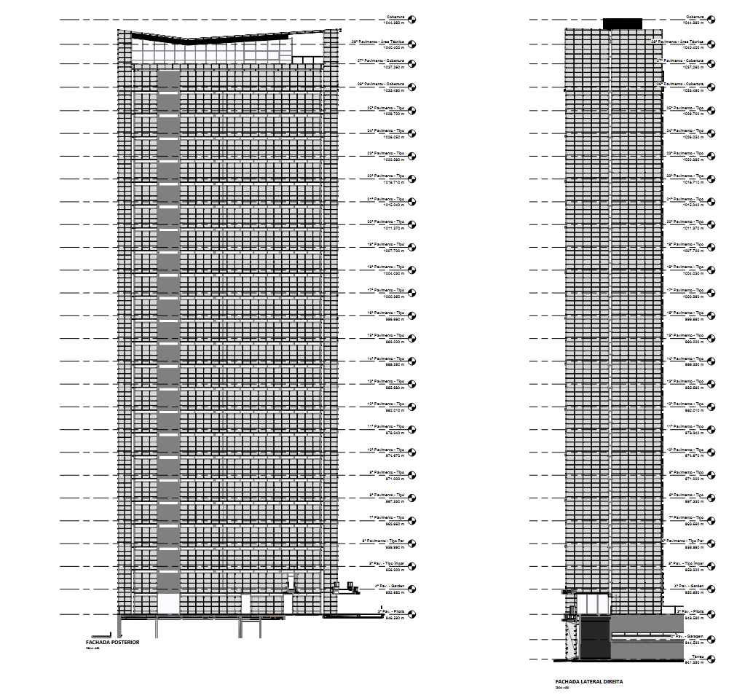
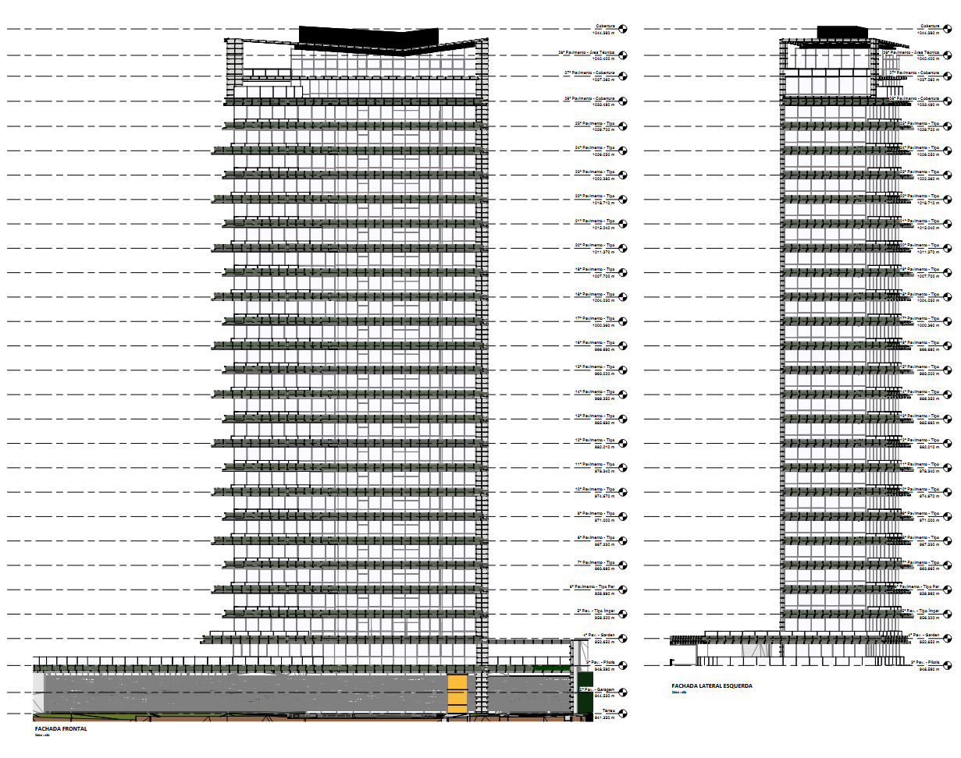

EST - 17º

ALV - 13º
EQUIPE 05 AO 07
A
EQUIPE 01 AO 04

